USD
订单号 | 入住日期 | 离店日期 | 应收 | ，

 |  |  | 22451.48

A231023101811481 |  | 21484.9 | 785788.73
A231023101918481 |  | 966.58 | 35351.7
USD / THB 当前参考汇率: 36.574 |  | 22451.48 | 821140.43
总计： 22451.48 USD/ 821140.43 THB

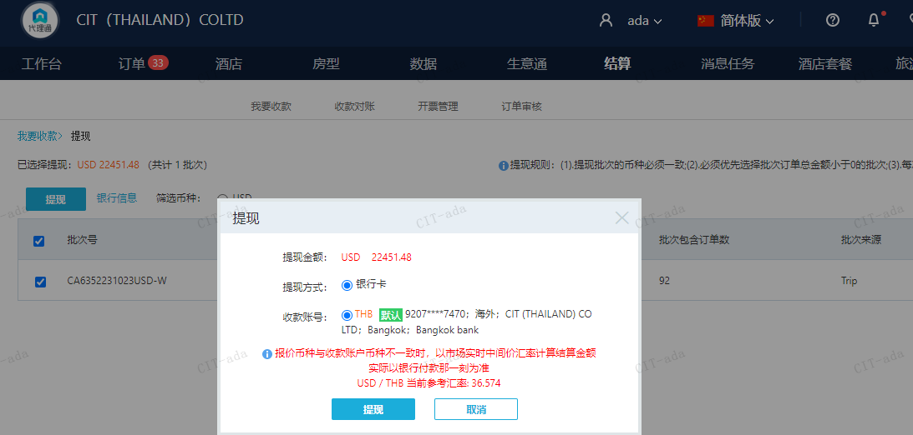

CNY
订单号 | 入住日期 | 离店日期 | 应收 |  |  |  | ，
999227328871645 | 2023-10-20 | 2023-10-22 | 750 | #N/A | 4044822 | #N/A | ，4044822 | #N/A | 4044822 出账改9000THB，入账不变，另建工单收款750RMB（补款单号999227328871645 ）

 |  |  | 750

A231023101612481
CNY / THB 当前参考汇率: 4.992124308
总计：750 CNY/ 3744.09 THB

